1.สรุปวงเงินเขต(แบบที่ 4)
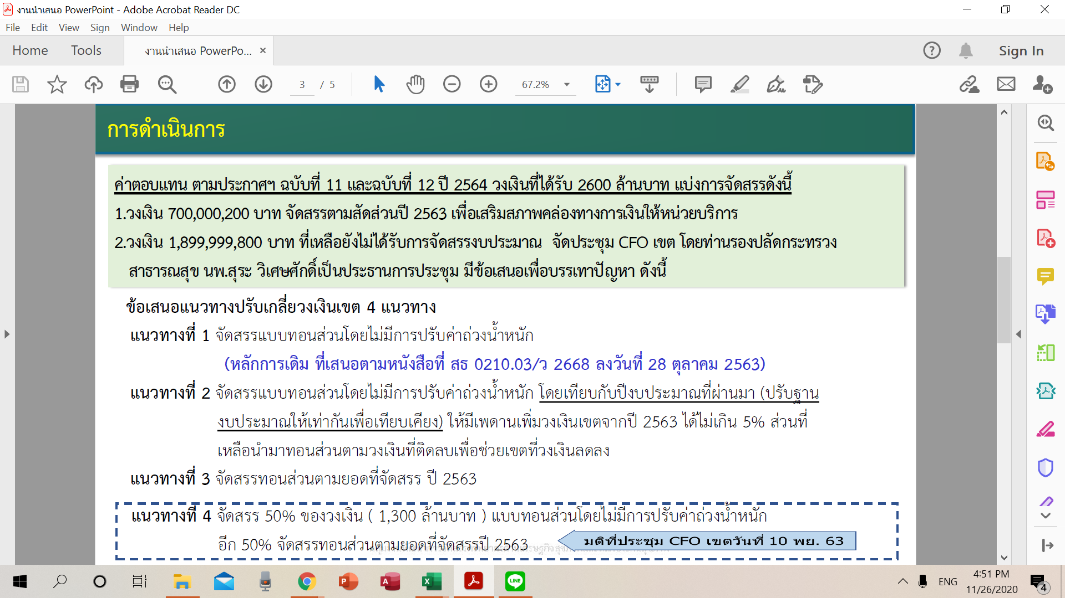
สรุปวงเงินที่เขตได้รับจัดสรรค่าตอบแทนกำลังคนสาธารณสุขปีงบประมาณ 2564
 | แบบที่ 4 มติ BMW 631125
เขต | วงเงินจัดสรร | จัดสรรแล้ว งวดที่ 1 | เงินระดับเขตเพื่อปรับเกลี่ยให้หน่วยบริการ
1 | 298,215,730 | 80,288,150 | 217,927,580
2 | 159,494,721 | 42,999,741 | 116,494,980
3 | 122,738,458 | 31,646,556 | 91,091,902
4 | 178,593,047 | 48,930,124 | 129,662,923
5 | 218,550,855 | 57,402,198 | 161,148,657
6 | 210,890,824 | 57,160,094 | 153,730,730
7 | 198,236,967 | 50,549,782 | 147,687,185
8 | 242,519,653 | 65,084,349 | 177,435,304
9 | 257,555,718 | 64,690,731 | 192,864,987
10 | 200,955,547 | 53,023,907 | 147,931,640
11 | 188,778,356 | 50,478,823 | 138,299,533
12 | 323,470,124 | 97,745,745 | 225,724,379
รวม | 2,600,000,000 | 700,000,200 | 1,899,999,800
 |  |  |  | ตามแนวทางที่ 4 เขต 8 ในส่วน 50% ที่จัดสรรทอนส่วนตามยอดที่จัดสรรปี 2563 ได้นำวงเงินมาทอนส่วน
 |  |  |  | ตามประมาณการค่าใช้จ่ายจริงทั้งหมด ของ รพ.ที่สำรวจและรับรองข้อมูลเพื่อใช้ในการจัดสรรปี 2564
 |  |  |  | เพื่อไม่ให้มีผลกระทบกับ จว.บึงกาฬ
 |  |  |  | รายละเอียดตาม Sheetที่ 3.2 ประมาณการคตท.64

3.1 เอกสารรับรองข้อมูล 64
47_นครพนม | 48_บึงกาฬ | 49_เลย | 50_สกลนคร | 51_หนองคาย | 52_หนองบัวลำภู | 53_อุดรธานี
